1. 자본금
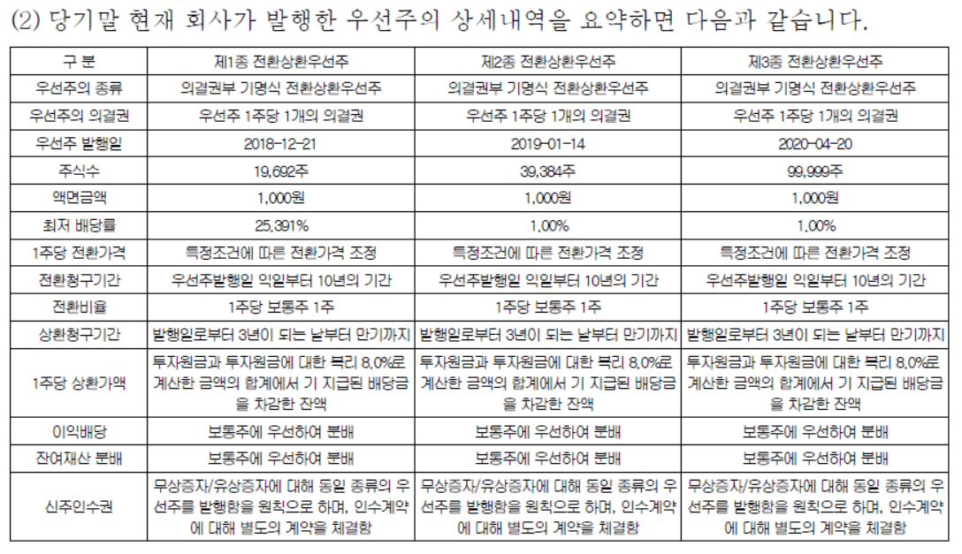
기타자산

 | 총괄표

 |  |  | 구분 | 회사제시 | 회사제시 | 조정금액 |  | 조정 후 금액
 |  |  |  | 2020-12-31 | 2021-03-31 | 계정재분류 | 실사조정
 |  |  | (1) 납입자본금 | 434,755,000 | 434,755,000
 |  |  | 보통주자본금 | 275,680,000 | 275,680,000
 |  |  | 우선주자본금 | 159,075,000 | 159,075,000
 |  |  | (2) 자본잉여금 | 7,490,172,341 | 3,920,888,883
 |  |  | 주식발행초과금 | 7,490,172,341 | 3,920,888,883
 |  |  | (3) 이익잉여금 | (3,569,283,458) | (1,099,172,026)
 |  |  | 미처분이익잉여금 | (3,569,283,458) | (1,099,172,026)
 |  |  | (4) 당기순이익 | - | (1,099,172,026)
 |  |  | 합계 | 4,355,643,883 | 3,256,471,857 | - | - | -
 |  |  | Ref. to Statement | TRUE | TRUE

 |  | 1. 등본

 |  |  |  |  |  |  |  |  |  | 275,680
 |  |  |  |  |  |  |  |  |  | 2,731
 |  |  |  |  |  |  |  |  |  | 272,949
 |  |  |  |  |  |  |  | 434,755,000 | TRUE

 |  | 2. 증자내역

 |  |  | 일자 | 종류 | 액면가 | 발행가 | 발행주식수 | 자본금 | 주발초 | 납입금액 | 투자자 | 비고
 |  |  | 2013-07-09 | 보통주 | 1,000 | 1,000 | 272,949 | 272,949,000 | - | 272,949,000
 |  |  | 2018-05-16 | 보통주 | 1,000 | 14,649 | 2,731 | 2,731,000 | 37,275,419 | 40,006,419
 |  |  | 2018-12-27 | 제1종 RCPS | 1,000 | 25,391 | 19,692 | 19,692,000 | 480,307,572 | 499,999,572
 |  |  | 2018-12-21 | 제2종 RCPS | 1,000 | 25,391 | 39,384 | 39,384,000 | 960,615,144 | 999,999,144
 |  |  | 2020-02-10 | 제3종 RCPS | 1,000 | 60,000 | 33,333 | 33,333,000 | 1,966,647,000 | 1,999,980,000
 |  |  | 2020-02-12 | 제3종 RCPS | 1,000 | 60,000 | 33,333 | 33,333,000 | 1,966,647,000 | 1,999,980,000
 |  |  | 2020-03-20 | 제3종 RCPS | 1,000 | 60,000 | 33,333 | 33,333,000 | 1,966,647,000 | 1,999,980,000

 |  |  |  |  |  |  | 434,755 | 434,755,000 | 7,378,139,135 | 7,812,894,135

 |  | 3. 상세내역

